FICHA TECNICA
MUESTRA |  | DESCRIPCIÓN

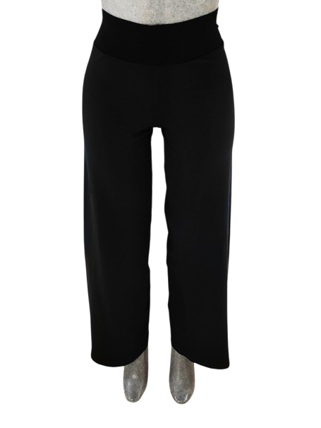
 |  | LEGGINGS PIQUE 1X1 ACAMPANADO

 |  | TALLA: | CHICA

 |  | PIEZA: | TUBOS |  |  |  |  | PRETINA

 |  | CÓDIGOS: | S038T08C |  |  | SE MULTIPLICA X 2 |  | S038P31C

 |  | PESO +10%: | 187 |  | grs |  | grs | 36 |  | grs

 |  | TIEMPO: | 0:08:30 |  | min |  | min | 0:02:32 |  | min

 |  | ENHEBRADO

TIPO DE MAQUINA |  |  | TOP2 13" |  |  |  |  | CIXING 14"

% | MATERIAL |  | G.HILO | SIS. |  |  |  | G.HILO | SIS.

40% | LICRA MIAMI |  | #2 | TODOS |  |  |  | #2 | TODOS
 | 20/40/24
60% | NYLON |  | #5 | TODOS |  |  |  | #5 | TODOS
 | 70/68

MUESTRA |  | DESCRIPCIÓN

 |  | LEGGINGS PIQUE 1X1 ACAMPANADO

 |  | TALLA: | MEDIANA

 |  | PIEZA: | TUBOS |  |  |  |  | PRETINA

 |  | CÓDIGOS: | S038T31M |  |  | SE MULTIPLICA X 2 |  | S038P38M

 |  | PESO +10%: | 209 |  | grs |  | grs | 39.6 |  | grs

 |  | TIEMPO: | 0:09:01 |  | min |  | min | 0:02:00 |  | min

 |  | ENHEBRADO

TIPO DE MAQUINA |  |  | CIXING 14" |  |  |  |  | TOP2V 15"

% | MATERIAL |  | G.HILO | SIS. |  |  |  | G.HILO | SIS.

40% | LICRA MIAMI |  | #2 | TODOS |  |  |  | #2 | TODOS
 | 20/40/24
60% | NYLON |  | #5 | TODOS |  |  |  | #6 | TODOS
 | 70/68

MUESTRA |  | DESCRIPCIÓN

 |  | LEGGINGS PIQUE 1X1 ACAMPANADO

 |  | TALLA: | GRANDE

 |  | PIEZA: | TUBOS |  |  |  |  | PRETINA

 |  | CÓDIGOS: | S038T38G |  |  | SE MULTIPLICA X 2 |  | S038P39G

 |  | PESO +10%: | 231 |  | grs |  | grs | 42.9 |  | grs

 |  | TIEMPO: | 0:06:36 |  | min |  | min | 0:02:00 |  | min

 |  | ENHEBRADO

TIPO DE MAQUINA |  |  | TOP2V 15" |  |  |  |  | TOP2V 16"

% | MATERIAL |  | G.HILO | SIS. |  |  |  | G.HILO | SIS.

40% | LICRA MIAMI |  | #2 | TODOS |  |  |  | #2 | TODOS
 | 20/40/24
60% | NYLON |  | #6 | TODOS |  |  |  | #6 | TODOS
 | 70/68

CONFECCION
 | FICHA TECNICA
DESARROLLO: | SHASA |  |  |  | LICRA: | MIAMI 20/40/24
MODELO: | S038T | PANTALON PIKE |  |  | NYLON: | 70/68

CORTE/MOLDE: | LARGO TIRO,CINTURA,ENTREPIERNA |  | 1 |  | MAQUINA | PESO LIENSO X 2 PZAS | PESO PRETINA
 |  |  |  |  | 8 | 174 x 2 LIENSOS =348 grs | 0.39 grs | 0.31
OVERLOCK: | LARGO TIRO,COSTADOS,ENTREPIERNA Y PRETINA |  |  | 3.5
 |  |  |  |  |  | TIEMPO | TIEMPO
RECTA: | ETIQUETA |  | 0.25 |  |  | 8.24 x 2= 16.48 | 2:20:00
 | TRANSFER |  | 1

AREA HABILITACION: |  | DESHEBRA

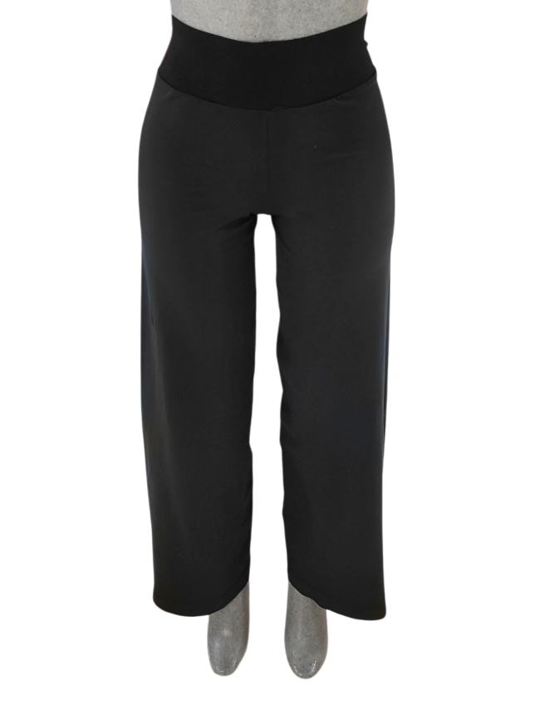

COMPOSICION ETIQUETA:
91% POLIAMIDA
9% ELASTANO

